Info
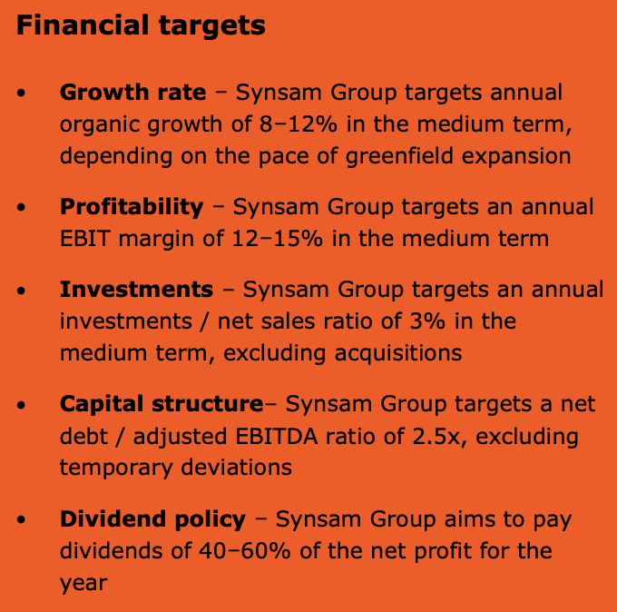

 | Synsam lifestyle: Brilleabonnement som kunden betaler fast hver måned.
 | Du får tilgang til 3 par briller, styrke, solbriller og sportsbriller
 | Gratis synstest hvert år
 | Mulighet til å bytte ett åar briller årlig
 | Linser inkludert ved synsendring
 |  | Tilbakekjøpsprogram
 | Synsam EyeView: Synsams svar på optikermangel i Sverige og Norge | Dato kjøp | Antall aksjer | Akummelert antall aksjer | Kjøp | Akkumelert kjøp
 | optiker kan gjennomføre synsundersøkelse delvus eller fullt ut på distanse.
 | En tekniker er fysisk tilstede i butikken med pasienten og betjener utstyret,
 | mens kvalifiserte optiker kan sitte et annet sted og tolke resultat digitalt.

 | Finne info om egen prod og egne merker

Press releases:
28.04.26: Synsam inngår samarbeid med Haaland og entrer det internasjonale markedet. 26.mai skal denne kolleksjonen av 64 ulike rammer bli lasnert til både kjernemarkedet, men også gjennom e-commerce i Europa
23.04.26: Åpner NK Eyewear & Optics i Gøteborg som er et frittstående premiumkonsept, 180 KVM
12.03.26: Synsam lanserer nytt merke ved navn Alicia Lind som utvider deres made in Sweden portefølje
02.03.26: Synsam kjøper tilbake 80 646 aksjer
23.02.26: Synsam kjøper tilbake 100 000 aksjer
12.02.26: Synsam kjøpet tilbake 125 000 aksjer
12.02.26: Synsam utvider sin svenske produksjon og lanserer nytt merek kalt Isak V
09.02.26: Synsam kjøper tilbake 125 000 aksjer
02.02.26: Synsam kjøper tilbake 125 000 aksjer
26.01.26: Synsam kjøper tilbake 115 000 aksjer
19.01.26: Synsam kjøper tilbake 100 000 aksjer
12.01.26: Synsam kjøper tilbake 70 000 aksjer
05.01.26: Synsam kjøper tilbake 55 000 aksjer
29.12.25 Synsam kjøper tilbake 40 000 aksjer
22.12.25 Synsam kjøper tilbake 80 000 aksjer
15.12.25 Synsam kjøper tilbake 100 000 aksjer
08.12.25 Synsam kjøper tilbake 100 000 aksjer
01.12.25: Synsam kjøper tilbake 100 000 aksjer
24.11.25: Synsam kjøper tilbake 90 000 aksjer
17.11.25: Synsam kjøper tilbake 80 000 aksjer
13.11.25: Synsam ekspanderer sin smart glasses portefølje med lansering av AI sports glasses fra Oakley
10.11.25: Synsam kjøper tilbake 76 000 aksjer
06.11.25: Synsam lanserer Nuance, øyeglass med høreassistante
03.11.25: Synsam kjøper tilbake 90 000 aksjer
27.10.25: Synsam kjøper tilbake 99 306 aksjer
20.10.25: Synsam kjøper tilbake 100 000 aksjer
13.10.25: Synsam kjøper tilbake 100 000 aksjer
06.10.25: Synsam kjøper tilbake 100 000 aksjer
29.09.25: Synsam kjøper tilbake 99 796 aksjer
22.09.25: Synsam kjøper tilbake 100 000 aksjer
15.09.25: Synsam kjøper tilbake 100 000 aksjer
08.09.25: Synsam kjøper tilbake 100 000 aksjer
01.09.25: Synsam kjøper tilbake 100 000 aksjer
21.08.25: Synsam starter tilbaekkjøpsprgram for å justerer kapitalstrukturen sin

